Formatting
Formatting for CSFA No. Cells: | 3 decimals so last"0" will show.

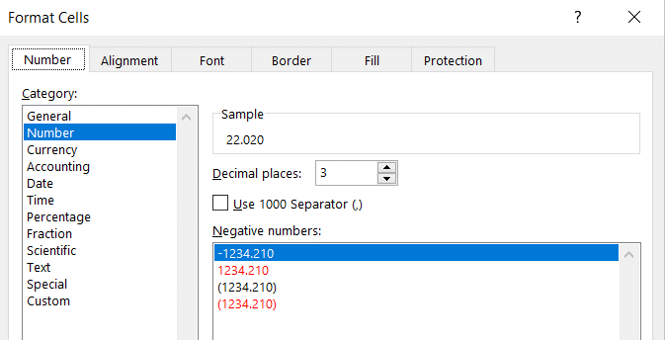

Conditional Formatting:

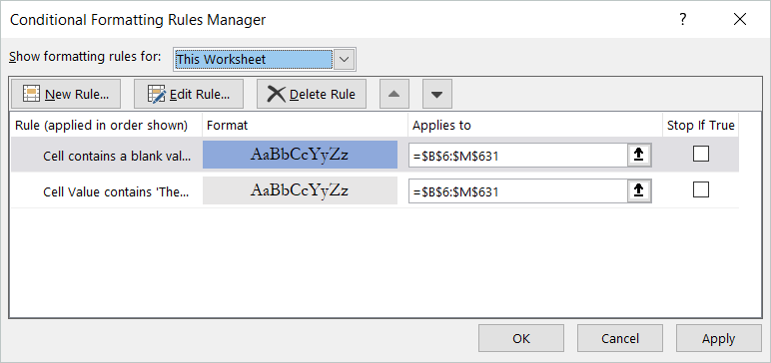

Formatting for the Blue Cell Shading when no entry (blank) for Compliance Type. |  | Formatting when agency has not provided additional Compliance Requirements. - See note below!
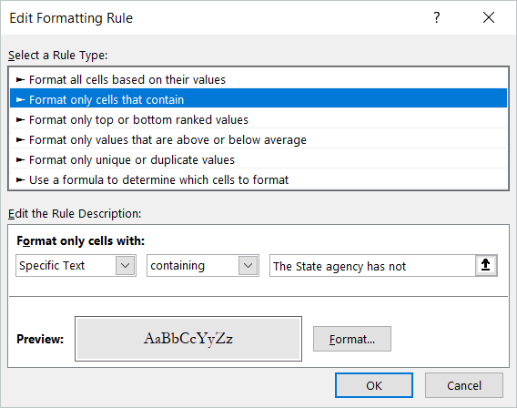
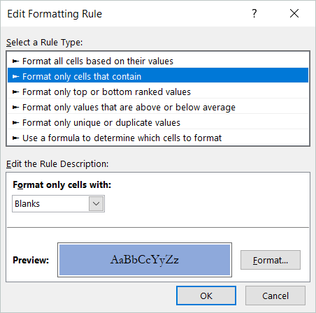

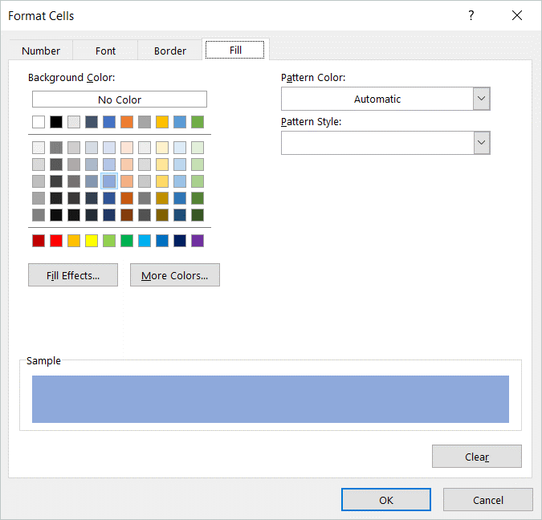
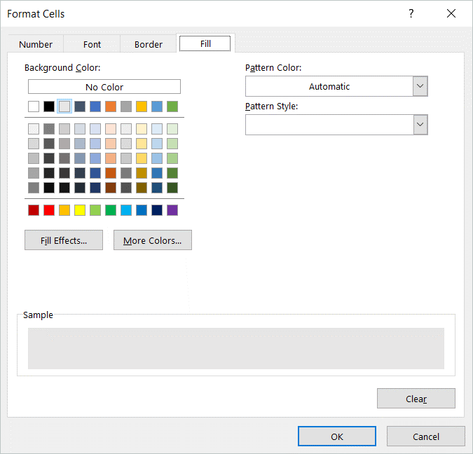

 |  | Note: For such CSFAs, the row cells for Types A through J are merged across.
 |  | Unmerge should agency submit Part Four compliance requirements!!
 |  | For the unmerged cells, verify cell formatting, including conditional formatting.

